Рус
 | ОБЪЯВЛЕНИЕ Компания объявляет тендер на закупку профилированой трубы и стальных листов
1. | № | Наименование товаров | Спецификация | Ед.изм | Кол-во | Рисунок
 | 1 | Профилированная труба (50х25х2мм) | ГОСТ 10704-91, СТ3 сп/пс | м | 200 | 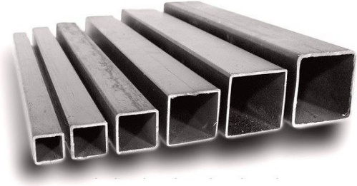 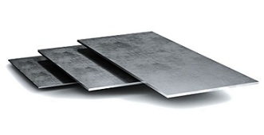
 | 2 | Профилированная труба (50х50х2мм) | ГОСТ 10704-91, СТ3 сп/пс | м | 100
 | 3 | Профилированная труба (40х40х2мм) | ГОСТ 10704-91, СТ3 сп/пс | м | 200
 | 4 | Профилированная труба (30х30х2мм) | ГОСТ 10704-91, СТ3 сп/пс | м | 200
 | 5 | Стальной лист (900х1200х2,5мм) | ГОСТ 19903-2015, СТ3сп5/пс | шт | 33
 | 6 | Стальной лист (1500х1200х2,5мм) | ГОСТ 19903-2015, СТ3сп5/пс | шт | 42

2. | Срок предоставления коммерческого предложения – до 25.07.2019г

3. | Условия поставки – Доставка до завода

4. | Условия оплаты – 15% предоплата, 85% по факту поставки товара.

5. | Требуемые документы :
 | - Коммерческое предложение (с указанием условий оплаты и сроков доставки)
 | - Лицензия
 | - Сертификат
 | Контактный телефон: +99890 380 57 27 / e-mail: bakhodirjon.kambarov@uzcc.uz

